Лист1
Бланк заказа на: Kom; Sis; BlackSpade
Артикул | Наименование | Цвет, Размер | Состав | Описание | В наличии, шт | Цена, р. | Заказано: | 0 | Скидка 40% | Фото | Цена розничная, р.

Домашняя одежда / Домашняя одежда женская
61GC5021 TAMARA Kom | Сорочка женская на тонких бретелях | лаванда, L (48) | 97% полиэстер, 3% эластан | Женская ночная сорочка из полиэстера с добавлением эластана. Лиф сорочки с небольшим V-образным вырезом украшен интересным кружевом. Свободный крой сорочки. Бретели регулируются. Длина чуть ниже колена. | 1 | 1527 |  | 0 | 916 | 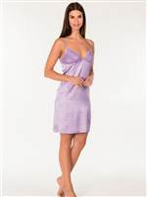
 |  | лаванда, M (46) |  |  | 1 | 1527 |  | 0 | 916
 |  | лаванда, S (44) |  |  | 2 | 1527 |  | 0 | 916
 |  | лаванда, XL (50) |  |  | 1 | 1527 |  | 0 | 916

61GC5022 SCARLETT Kom | Сорочка женская на тонких бретелях | розовый, S (44) | 95% вискоза, 5% эластан | Женская ночная сорочка из тонкой вискозы. Лиф сорочки с небольшим V-образным вырезом украшен интересным кружевом. Свободный крой сорочки. Бретели регулируются. Длина чуть ниже колена. | 2 | 1303 |  | 0 | 782

61GC5024 JULIETTA Kom | Сорочка женская | визон, S (44) | 80% вискоза, 20% полиэстер | Женская ночная сорочка из тонкой вискозы с добавлением эластана с рукавом 3/4 с V-образным вырезом на пуговицах. Изделие однотонное с ажурными вставками. Свободный крой сорочки. Длина ниже колена. | 1 | 1250 |  | 0 | 750 | 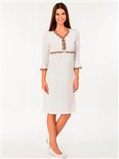

61GC75011 VENUS Kom | Сорочка женская | розовый, S (44) | 50% хлопок, 50% модал | Сорочка женская ночная с регулирующимися бретелями. Приталенная. Длина изделия: футболка 61 см, брюки 98 см (для размера М). | 1 | 1100 |  | 0 | 660
 |  | розовый, XL (50) |  |  | 1 | 1100 |  | 0 | 660

61GC75181 WONDER Kom | Сорочка женская с длинным рукавом | бежевый меланж, M (46) | 50% хлопок, 50% модал | Сорочка женская с длинным рукавом на манжете и круглым вырезом горловины. Свободный силуэт. | 1 | 1600 |  | 0 | 960 | 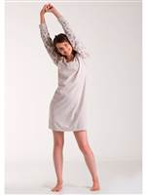
 |  | бежевый меланж, S (44) |  |  | 2 | 1600 |  | 0 | 960

61GC75211 DIOR Kom | Сорочка женская с длинным рукавом | кремовый, L (48) | 80% вискоза, 20% микрополиэстер |  | 1 | 2066 |  | 0 | 1240
 |  | кремовый, M (46) |  |  | 1 | 2066 |  | 0 | 1240
 |  | кремовый, S (44) |  |  | 1 | 2066 |  | 0 | 1240
 |  | кремовый, XL (50) |  |  | 1 | 2066 |  | 0 | 1240

61GC75251KRMZ HAPPY Kom | Сорочка женская с длинным рукавом | красный, M (46) | 100% хлопок | Сорочка женская с длинным рукавом на манжете и круглым вырезом горловины. Свободный силуэт. Полочка сорочки декорирована принтом. | 1 | 1906 |  | 0 | 1144 | 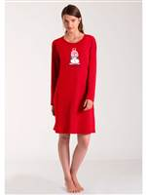
 |  | красный, XL (50) |  |  | 1 | 1906 |  | 0 | 1144

61GC75251LACI HAPPY Kom | Сорочка женская с длинным рукавом | темно-синий, L (48) | 100% хлопок | Сорочка женская с длинным рукавом на манжете и круглым вырезом горловины. Свободный силуэт. Полочка сорочки декорирована принтом. | 1 | 1906 |  | 0 | 1144 | 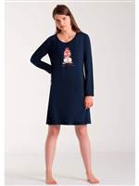

61GC85061 LILLY Kom | Сорочка женская | черный, L (48) | 94% вискоза, 6% эластан | Сорочка женская на тонких регулируемых бретелях и V-образным вырезом горловины. Вырез декорирован кружевом. Силуэт приталенный. | 1 | 1040 |  | 0 | 624
 |  | черный, M (46) |  |  | 1 | 1040 |  | 0 | 624

61GC85071 LILLY Kom | Платье домашнее | бордовый, L (48) | 94% вискоза, 6% эластан | Платье домашнее женское с рукавом 3/4 и V-образным вырезом горловины. Свободного силуэта. Вырез и рукаа платья отделаны контрастным кантом. | 2 | 1270 |  | 0 | 762 | 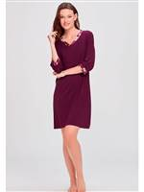
 |  | бордовый, M (46) |  |  | 1 | 1270 |  | 0 | 762
 |  | бордовый, S (44) |  |  | 2 | 1270 |  | 0 | 762
 |  | бордовый, XL (50) |  |  | 1 | 1270 |  | 0 | 762
 |  | бордовый, XXL (52) |  |  | 1 | 1270 |  | 0 | 762
 |  | черный, L (48) |  |  | 2 | 1270 |  | 0 | 762
 |  | черный, M (46) |  |  | 1 | 1270 |  | 0 | 762
 |  | черный, S (44) |  |  | 2 | 1270 |  | 0 | 762
 |  | черный, XL (50) |  |  | 2 | 1270 |  | 0 | 762
 |  | черный, XXL (52) |  |  | 1 | 1270 |  | 0 | 762

61GC85111 STRIPE Kom | Платье домашнее | розовый, L (48) | 50% хлопок, 50% полиэстер | Женское домашнее платье в модном стиле "мужская сорочка"с длинным рукавом. Полы платья закруглены. Отложной воротник и полочка на пуговицах создает особо притягательный и пиантный образ. | 1 | 2115 |  | 0 | 1269 | 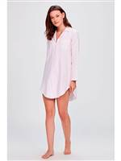
 |  | розовый, M (46) |  |  | 1 | 2115 |  | 0 | 1269
 |  | розовый, S (44) |  |  | 1 | 2115 |  | 0 | 1269
 |  | розовый, XL (50) |  |  | 2 | 2115 |  | 0 | 1269

61PJ6009 JESSICA Kom | Майка женская | белый, L (48) | 50% хлопок, 50% модал | Женская майка свободного кроя на узких регулируемых брителях. Изделие однотонное с рисунком в нижней боковой части. | 1 | 780 |  | 0 | 468 | 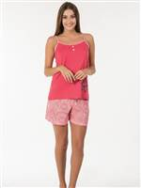

61PJ60481 STAR Kom | Пижама женская | бежевый, XL (50) | 55% хлопок, 45% полиэстер | Пижама с принтом состоит из футболки с длинным рукавом и брюк свободного кроя с карманами на резинке со шнурком. Длина изделия: футболка 67 см, брюки 104 см (для размера М). | 1 | 2309 |  | 0 | 1385 | 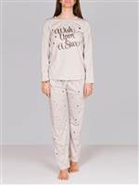

61PJ75001 BALLET Kom | Пижама женская | розовый, XL (50) | 100% хлопок | Комплект состоит из майки на тонких бретелях с круглым вырезом горловины и брюк свободного кроя. Майка украшена принтом. | 1 | 1715 |  | 0 | 1029 | 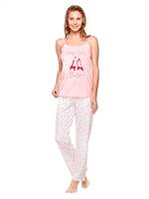

61PJ75241 WONDER Kom | Пижама женская | бежевый меланж, L (48) | 50% хлопок, 50% модал | Комплект состоит из футболки с длинным рукавом и брюк свободного кроя. Круглый вырез горловины. Рукава и низ футболки на манжете. | 1 | 2582 |  | 0 | 1549 | 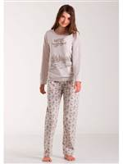
 |  | бежевый меланж, S (44) |  |  | 1 | 2582 |  | 0 | 1549

61PJ75311 CARINA Kom | Пижама женская | кремовый с красным, XL (50) | 100% хлопокбрюки, 55% хлопок, 45% полиэстер | Комплект состоит из футболки с длинным рукавом и брюк свободного кроя. Круглый вырез горловины. Футболка урашена принтом. Брюки на мягком поясе-резинке. | 1 | 2707 |  | 0 | 1624 | 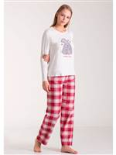

61PJ75321KRZ HAPPY Kom | Пижама женская | красный с синим, M (46) | 100% хлопокбрюки, 55% хлопок, 45% полиэстер | Комплект состоит из футболки с длинным рукавом и брюк свободного кроя. Круглый вырез горловины. Футболка урашена принтом. Брюки на мягком поясе-резинке. | 1 | 2706 |  | 0 | 1624 | 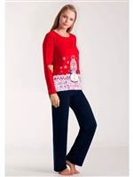

61PJ75321LACI HAPPY Kom | Пижама женская | синий с красным, L (48) | 100% хлопокбрюки, 55% хлопок, 45% полиэстер | Комплект состоит из футболки с длинным рукавом и брюк свободного кроя. Круглый вырез горловины. Футболка урашена принтом. Брюки на мягком поясе-резинке. | 1 | 2706 |  | 0 | 1624 | 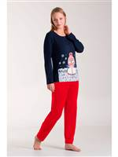
 |  | синий с красным, M (46) |  |  | 2 | 2706 |  | 0 | 1624
 |  | синий с красным, S (44) |  |  | 1 | 2706 |  | 0 | 1624
 |  | синий с красным, XL (50) |  |  | 1 | 2706 |  | 0 | 1624

61PJ75361 COOL Kom | Домашний костюм женский | синий, XL (50) | 10% полиэстер, 85% хлопок, 5% вискозабрюки, 55% хлопок, 30% полиэстер15вискоза | Комплект состоит из футболки с длинным рукавом и брюк свободного кроя. Круглый вырез горловины. Рукава и низ футболки на манжете. | 1 | 2400 |  | 0 | 1440 | 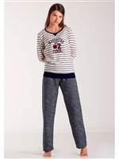

61PJ85041 LILYUM Kom | Пижама женская | серый с черным, L (48) | 94% вискоза, 6% полиэстер | Комплект состоит из туники с длинным рукавом и леггинсов. Туника свободного силуэта с нежным цветочным принтом. Круглый вырез горловины дополнен небольшим V-образным мысом. | 1 | 1840 |  | 0 | 1104 | 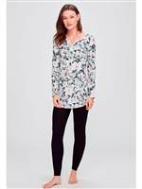
 |  | серый с черным, M (46) |  |  | 1 | 1840 |  | 0 | 1104
 |  | серый с черным, S (44) |  |  | 1 | 1840 |  | 0 | 1104
 |  | серый с черным, XL (50) |  |  | 1 | 1840 |  | 0 | 1104

61PJ85071 ROSSO Kom | Пижама женская | красный, L (48) |  | Комплект состоит из футболки с длинным рукавом и брюк свободного кроя. Круглый вырез горловины. По горловине проходит планка с пуговицами .В брюках прорезные корманы. | 1 | 2435 |  | 0 | 1461 | 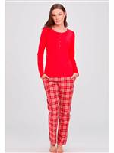
 |  | красный, XL (50) |  |  | 1 | 2435 |  | 0 | 1461
 |  | красный, XXL (52) |  |  | 1 | 2435 |  | 0 | 1461

61PJ85081 LILLY Kom | Комплект женский | бордовый, L (48) | 94% вискоза, 6% эластан | Комплект состоит из топа,кофты и брюк свободного кроя. Топ и кофта с круглым вырезом горловины. Кофта застегивается на пуговицы. | 1 | 2470 |  | 0 | 1482 | 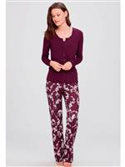
 |  | бордовый, M (46) |  |  | 1 | 2470 |  | 0 | 1482
 |  | бордовый, S (44) |  |  | 1 | 2470 |  | 0 | 1482
 |  | бордовый, XL (50) |  |  | 1 | 2470 |  | 0 | 1482
 |  | бордовый, XXL (52) |  |  | 1 | 2470 |  | 0 | 1482

61SB5013 CLARA Kom | Халат женский | экру, XXL (52) | 80% вискоза, 20% полиэстер | Женственная модель халатика с длинным рукавом. Мягкая деликатная вискоза. Длина халатика ниже колена. Рукава оканчиваются тонким изысканным кружевом с цветочным узором. Изделие дополнено аккуратным тоненьким пояском спереди. | 1 | 1492 |  | 0 | 895 | 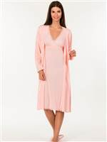

61SB60071 ELSA Kom | Кофта с капюшоном женская | серый, M (46) | 100% полиэстер | Кофта с капюшоном на молнии с длинным рукавом. | 1 | 2309 |  | 0 | 1385 | 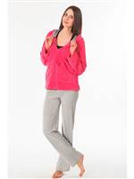
 |  | серый, XL (50) |  |  | 1 | 2309 |  | 0 | 1385

61SB60101 TEDDY Kom | Кофта с капюшоном женская | серый, L (48) | 100% полиэстер | Кофта с капюшоном на молнии с длинным рукавом. | 2 | 2436 |  | 0 | 1462 | 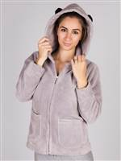
 |  | серый, M (46) |  |  | 1 | 2436 |  | 0 | 1462
 |  | серый, XL (50) |  |  | 3 | 2436 |  | 0 | 1462

61SB85081 STRIPE Kom | Халат женский | розовый, L (48) | 100% полиэстер | Халат женский с поясом на запах. Средней длины.Воротник "шалька". Накладные карманы. Выполнен из высококачественного материала. | 2 | 2410 |  | 0 | 1446 | 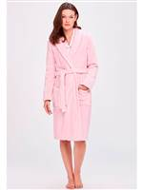
 |  | розовый, M (46) |  |  | 2 | 2410 |  | 0 | 1446
 |  | розовый, S (44) |  |  | 2 | 2410 |  | 0 | 1446
 |  | розовый, XL (50) |  |  | 2 | 2410 |  | 0 | 1446

61SO6015 SANTA Kom | Шорты женские домашние | салатовый, L (48) | 50% хлопок, 50% модал | Шорты женские домашние на резинке со шнурком. Талия средняя. Длина изделия 20 см (для размера S). | 1 | 780 |  | 0 | 468 | 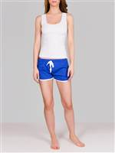
 |  | салатовый, XL (50) |  |  | 1 | 780 |  | 0 | 468
 |  | синий, XL (50) |  |  | 1 | 780 |  | 0 | 468
 |  | темно-серый, XL (50) |  |  | 2 | 780 |  | 0 | 468

61SO75131 JADE Kom | Пижама женская | зеленый, L | 50% хлопок, 50% модал | Комплект состоит из топа на тонких регулируемых бретелях и шорт свободного кроя. V-образный вырез горловины. | 1 | 1257 |  | 0 | 754

61SO75171 PIA Kom | Пижама женская | персиковый, L (48) | 50% хлопок, 50% модал | Комплект состоит из топа на бретелях,завязывающихся на шее и коротких шорт полуоблегающего кроя. У топа прямой вырез горловины. | 2 | 1350 |  | 0 | 810 | 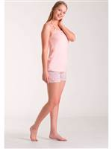
 |  | персиковый, M (46) |  |  | 1 | 1350 |  | 0 | 810
 |  | персиковый, S (44) |  |  | 1 | 1350 |  | 0 | 810
 |  | персиковый, XL (50) |  |  | 2 | 1350 |  | 0 | 810
 |  | черный, L (48) |  |  | 1 | 1350 |  | 0 | 810
 |  | черный, M (46) |  |  | 1 | 1350 |  | 0 | 810
 |  | черный, XL (50) |  |  | 2 | 1350 |  | 0 | 810

61SO75181 MATIA Kom | Пижама женская | серый, XL (50) | 80% вискоза, 20% микрополиэстер | Комплект состоит из топа на тонких регулируемых бретелях и шорт полуоблегающего кроя. Шорты декорированы кружевом. | 1 | 1450 |  | 0 | 870 | 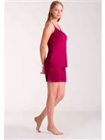
 |  | фуксия, L (48) |  |  | 2 | 1450 |  | 0 | 870
 |  | фуксия, S (44) |  |  | 1 | 1450 |  | 0 | 870
 |  | фуксия, XL (50) |  |  | 2 | 1450 |  | 0 | 870

BS1625 BlackSpade | Брюки женские | черный, L | 94% модал, 6% эластан | Брюки женские из серии Silver можно использовать как для повседневного ношения, так и при занятиях спортом. Выполнены из высококачественной ткани. Элегантны и комфортны. | 11 | 1026 |  | 0 | 616 | 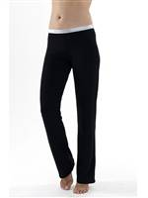
 |  | черный, M |  |  | 9 | 1026 |  | 0 | 616
 |  | черный, S |  |  | 11 | 1026 |  | 0 | 616
 |  | черный, XL |  |  | 7 | 1026 |  | 0 | 616

LPJ870B-1P Sis | Сорочка женская | персиковый, S (44) | 100% хлопок | Футболка женская с коротким рукавом, по низу изделия кулиска с завязками. | 1 | 1184 |  | 0 | 710 | 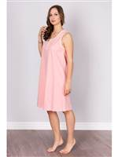

Домашняя одежда / Домашняя одежда мужская
54PJ30101YESL SOHO Kom | Пижама мужская | зеленый с синим, M (46-48) | 100% хлопок | Пижама мужская состоит из футболки с длинным рукавом свободного кроя и широких брюк на резинке. Длина изделия: футболка 77 см, брюки 108 см (для размера М). | 1 | 1850 |  | 0 | 1110 | 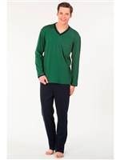

54PJ4009ORANJ LUKE Kom | Пижама мужская | оранжевый, XXL (52-54) |  | Мужская хлопковая пижама. В комплект входит футболка с длинными рукавами и брюки на резинке на поясе, низ штанин без резинки. На брюках два кармана по бокам. Состав: футболка - 100% хлопок; брюки - 70% хлопок, 30% микрофибра. | 1 | 1550 |  | 0 | 930

54PJ40131GRI RAMBO Kom | Брюки мужские домашние | серый, L (48-50) | 70% хлопок, 30% микрополиамид | Домашние мужские брюки свободного силуэта с карманами. Пояс на мягкой эластичной резинке. | 3 | 1324 |  | 0 | 794 | 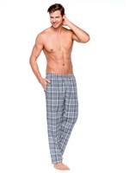
 |  | серый, M (46-48) |  |  | 2 | 1324 |  | 0 | 794
 |  | серый, S (44-46) |  |  | 1 | 1324 |  | 0 | 794
 |  | серый, XL (50-52) |  |  | 3 | 1324 |  | 0 | 794
 |  | серый, XXL (52-54) |  |  | 5 | 1324 |  | 0 | 794

54PJ40131MAVI RAMBO Kom | Брюки мужские домашние | голубой, XL (50-52) | 70% хлопок, 30% микрополиамид | Домашние мужские брюки свободного силуэта с карманами. Пояс на мягкой эластичной резинке. | 1 | 1417 |  | 0 | 850 | 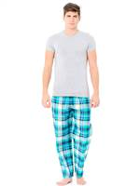

54PJ40131SIYA RAMBO Kom | Брюки мужские домашние | черный, L (48-50) | 70% хлопок, 30% микрополиамид | Домашние мужские брюки свободного силуэта с карманами. Пояс на мягкой эластичной резинке. | 2 | 1417 |  | 0 | 850 | 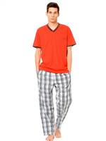
 |  | черный, M (46-48) |  |  | 2 | 1417 |  | 0 | 850
 |  | черный, XL (50-52) |  |  | 2 | 1417 |  | 0 | 850

54PJ40131YESIL RAMBO Kom | Брюки мужские домашние | зеленый, L (48-50) | 70% хлопок, 30% микрополиамид | Домашние мужские брюки свободного силуэта с карманами. Пояс на мягкой эластичной резинке. | 2 | 1417 |  | 0 | 850 | 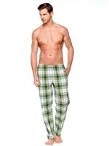
 |  | зеленый, M (46-48) |  |  | 1 | 1417 |  | 0 | 850
 |  | зеленый, S (44-46) |  |  | 1 | 1417 |  | 0 | 850
 |  | зеленый, XL (50-52) |  |  | 2 | 1417 |  | 0 | 850
 |  | зеленый, XXL (52-54) |  |  | 2 | 1417 |  | 0 | 850

54PJ4016 SPORTIVE Kom | Капри мужские домашние | темно-зеленый, L (48) | 100% хлопок | Мужские домашние капри (брюки) из 100% хлопка с широкой комфортной резинкой и карманами по бокам. | 1 | 803 |  | 0 | 482 | 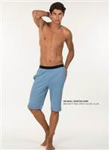
 |  | темно-зеленый, M (46) |  |  | 1 | 803 |  | 0 | 482

54PJ50301GRI BONO CAPRI Kom | Капри мужские домашние | серый меланж, S (44) | 50% хлопок, 50% микрополиэстер | Мужские домашние капри (брюки) из хлопка с добавлением эластана, с широкой комфортной резинкой также имеют дополнительный шнурок для регулированияи карманами по бокам. | 1 | 1165 |  | 0 | 699 | 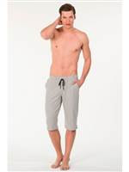
 |  | серый меланж, XXL (52) |  |  | 1 | 1165 |  | 0 | 699

54PJ50301LACI BONO CAPRI Kom | Капри мужские домашние | темно-синий, M (46) | 100% хлопок | Мужские домашние капри (брюки) из хлопка с добавлением эластана, с широкой комфортной резинкой также имеют дополнительный шнурок для регулированияи карманами по бокам. | 1 | 1165 |  | 0 | 699 | 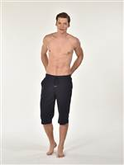

54PJ50301SIYA BONO CAPRI Kom | Капри мужские домашние | черный, L (48) | 100% хлопок | Мужские домашние капри (брюки) из хлопка с добавлением эластана, с широкой комфортной резинкой также имеют дополнительный шнурок для регулированияи карманами по бокам. | 1 | 1165 |  | 0 | 699 | 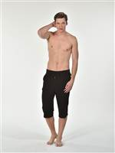
 |  | черный, M (46) |  |  | 2 | 1165 |  | 0 | 699
 |  | черный, S (44) |  |  | 1 | 1165 |  | 0 | 699
 |  | черный, XXL (52) |  |  | 1 | 1165 |  | 0 | 699

54PJ50311LACI BONANZA Kom | Брюки мужские домашние | темно-синий, L (48-50) | 100% хлопок | Брюки свободного кроя на резинке со шнурком. На средней талии. Длина изделия 108 см (для размера М). | 5 | 961 |  | 0 | 577 | 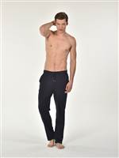
 |  | темно-синий, XL (50-52) |  |  | 5 | 961 |  | 0 | 577
 |  | темно-синий, XXL (52-54) |  |  | 8 | 961 |  | 0 | 577

54PJ50311SIYA BONANZA Kom | Брюки мужские домашние | черный, M (46-48) | 100% хлопок | Брюки свободного кроя на резинке со шнурком. На средней талии. Длина изделия 108 см (для размера М). | 1 | 961 |  | 0 | 577 | 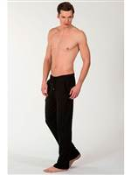
 |  | черный, XXL (52-54) |  |  | 2 | 961 |  | 0 | 577

54PJ60401 CHELSA Kom | Пижама мужская | бежевый с черным, L (48) | 100% хлопок | Мужская хлопковая пижама. В комплект входит футболка с длинными рукавами и брюки на резинке на поясе, низ штанин без резинки. На брюках два кармана по бокам. | 1 | 2100 |  | 0 | 1260 | 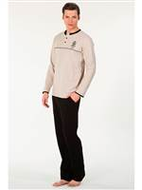
 |  | бежевый с черным, XXL (52) |  |  | 1 | 2100 |  | 0 | 1260

54PJ70041 TEMPO Kom | Пижама мужская | синий с голубым, M (46) | 100% хлопок | Пижама мужская состоит из футболки с длинным рукавом на пуговицах, брюк с карманами свободного кроя на резинке. Длина изделия: футболка 74 см, брюки 110 см (для размера М). | 1 | 2188 |  | 0 | 1313 | 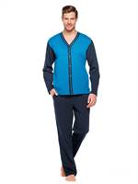

54PJ70051SAKS ALVIN Kom | Пижама мужская | синий, XXL (52-54) | 100% хлопок | Пижама мужская состоит из футболки с длинным рукавом и брюк свободного кроя с карманами на резинке. Длина изделия: футболка 78 см, брюки 110 см (для размера М). | 1 | 2250 |  | 0 | 1350 | 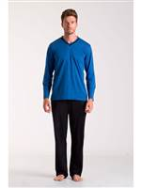

54PJ70171SARI ROMEO Kom | Пижама мужская | желтый, M (46-48) | 100% хлопок | Комплект состоит из футболки с длинным рукавом и брюк. Футболка свободного силуэта, круглый вырез горловины с планкой на пуговицах. Брюки прямого кроя на поясе-резинке. | 1 | 2300 |  | 0 | 1380 | 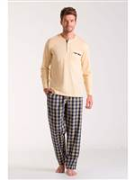
 |  | желтый, S (44-46) |  |  | 1 | 2300 |  | 0 | 1380

54PJ85121 SOHO Kom | Пижама мужская | бордовый, L (48-50) | 100% хлопок | Комплект состоит из футболки с длинным рукавом и брюк. Футболка свободного силуэта, V-образный вырез горловины . Брюки прямого кроя на поясе-резинке. | 2 | 2040 |  | 0 | 1224 | 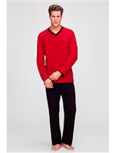
 |  | бордовый, M (46-48) |  |  | 2 | 2040 |  | 0 | 1224
 |  | бордовый, S (44-46) |  |  | 1 | 2040 |  | 0 | 1224
 |  | бордовый, XL (50-52) |  |  | 2 | 2040 |  | 0 | 1224
 |  | бордовый, XXL (52-54) |  |  | 2 | 2040 |  | 0 | 1224

54PJ85171 NATURE Kom | Пижама мужская | серый с черным, L (48-50) | 30% хлопок, 70% микрополиамидбрюки, 100% хлопок | Комплект состоит из футболки с длинным рукавом и брюк. Футболка свободного силуэта, V-образный вырез горловины . Футболка декорирована принтом,рукава на манжете. Брюки прямого кроя с карманами на поясе-резинке. | 2 | 2060 |  | 0 | 1236 | 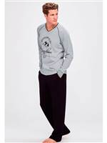
 |  | серый с черным, M (46-48) |  |  | 2 | 2060 |  | 0 | 1236
 |  | серый с черным, S (44-46) |  |  | 1 | 2060 |  | 0 | 1236
 |  | серый с черным, XL (50-52) |  |  | 2 | 2060 |  | 0 | 1236
 |  | серый с черным, XXL (52-54) |  |  | 2 | 2060 |  | 0 | 1236

54PJ85181 SEAN Kom | Пижама мужская | джинсовый, M (46-48) | 100% хлопок | Комплект состоит из футболки с длинным рукавом и брюк. Футболка свободного силуэта на пуговицах, V-образный вырез горловины. Брюки прямого кроя с карманами на поясе-резинке. | 1 | 2550 |  | 0 | 1530 | 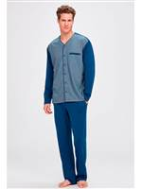
 |  | джинсовый, XXL (52-54) |  |  | 2 | 2550 |  | 0 | 1530

54PJ85191 SHANE Kom | Пижама мужская | джинсовый, M (46-48) | 100% хлопок | Комплект состоит из футболки с длинным рукавом и брюк. Футболка свободного силуэта, V-образный вырез горловины. Рукава на манжете. Брюки прямого кроя с карманами на поясе-резинке. | 1 | 1950 |  | 0 | 1170 | 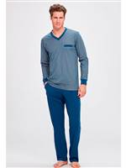
 |  | джинсовый, XL (50-52) |  |  | 1 | 1950 |  | 0 | 1170

54PJ85281 STONE Kom | Пижама мужская | серый с синим, M (46-48) | 80% микрополиэстер, 20% хлопок, 100% хлопок | Комплект состоит из футболки с длинным рукавом и брюк. Футболка свободного силуэта, V-образный вырез горловины . Декорирована принтом. Брюки прямого свободного кроя с карманами на поясе-резинке. | 2 | 2550 |  | 0 | 1530 | 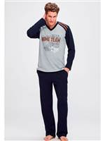
 |  | серый с синим, S (44-46) |  |  | 2 | 2550 |  | 0 | 1530
 |  | серый с синим, XL (50-52) |  |  | 2 | 2550 |  | 0 | 1530

54SO30021 BABIL Kom | Пижама мужская | зеленый, M (46) | 100% хлопок | Пижама мужская состоит из футболки с коротким рукавом, шорт на резинке. Длина изделия: футболка 77 см, шорты 52 см (для размера М). | 1 | 1679 |  | 0 | 1007 | 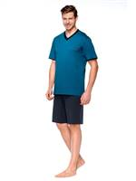

54SO70031 COSMO Kom | Пижама мужская | серый меланж, S (44) | 50% хлопок, 50% микромодал | Пижама мужская состоит из футболки с коротким рукавом и пуговицами, шорт на резинке. Длина изделия: футболка 75 см, шорты 52 см (для размера М). | 1 | 1679 |  | 0 | 1007 | 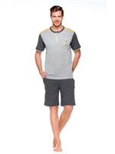

54SO70051 SAILOR Kom | Пижама мужская | красный, L (48) | 100% хлопок | Состав: футболка - 100% хлопок; шорты - 50% хлопок, 50% микромодал. | 1 | 1848 |  | 0 | 1109 | 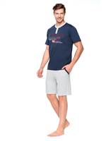
 |  | красный, M (46) |  |  | 2 | 1848 |  | 0 | 1109
 |  | красный, S (44) |  |  | 1 | 1848 |  | 0 | 1109
 |  | красный, XXL (52) |  |  | 1 | 1848 |  | 0 | 1109

BS7824 BlackSpade | Капри мужские | серый меланж, L | 97% хлопок, 3% эластан | Капри свободного кроя на мягком поясе-резинке с втачными карманами по бокам и задним карманом.В пояс вставлена кулиска для регулировки по размеру.Идеально подходят для ежедневной носки. | 2 | 1403 |  | 0 | 842
 |  | серый меланж, M |  |  | 2 | 1403 |  | 0 | 842
 |  | серый меланж, XL |  |  | 2 | 1403 |  | 0 | 842
 |  | серый меланж, XXL |  |  | 2 | 1403 |  | 0 | 842
 |  | темно-синий, L |  |  | 5 | 1403 |  | 0 | 842
 |  | темно-синий, M |  |  | 5 | 1403 |  | 0 | 842
 |  | темно-синий, XL |  |  | 5 | 1403 |  | 0 | 842
 |  | темно-синий, XXL |  |  | 5 | 1403 |  | 0 | 842
 |  | черный, L |  |  | 3 | 1403 |  | 0 | 842
 |  | черный, M |  |  | 3 | 1403 |  | 0 | 842
 |  | черный, XL |  |  | 3 | 1403 |  | 0 | 842
 |  | черный, XXL |  |  | 3 | 1403 |  | 0 | 842

BS9304 BlackSpade | Брюки мужские пижамные | темно-синий, L | 94% модaл, 6% эластан | Брюки мужские домашние из высококачественного модала с добавлением эластана. Этот материал обеспечивает комфорт при носке и слегка «холодит» кожу в жаркое время года. Не вызывает раздражения на коже. Свойства сохраняются даже после многочисленных стирок. | 7 | 1292 |  | 0 | 775
 |  | темно-синий, M |  |  | 10 | 1292 |  | 0 | 775
 |  | темно-синий, S |  |  | 9 | 1292 |  | 0 | 775
 |  | темно-синий, XL |  |  | 7 | 1292 |  | 0 | 775
 |  | темно-синий, XXL |  |  | 5 | 1292 |  | 0 | 775
 |  | черный, L |  |  | 7 | 1292 |  | 0 | 775
 |  | черный, M |  |  | 6 | 1292 |  | 0 | 775
 |  | черный, S |  |  | 6 | 1292 |  | 0 | 775
 |  | черный, XL |  |  | 3 | 1292 |  | 0 | 775
 |  | черный, XXL |  |  | 3 | 1292 |  | 0 | 775

CI1005 Sis | Капри мужские домашние | джинсовый, L | 100% хлопок | Мужские домашние капри из хлопка на резинке с дополнительной тесьмой для регулирования, свободная модель с боковыми карманами и с принтом. | 1 | 1090 |  | 0 | 654
 |  | джинсовый, M |  |  | 2 | 1090 |  | 0 | 654
 |  | джинсовый, S |  |  | 1 | 1090 |  | 0 | 654
 |  | джинсовый, XXL |  |  | 6 | 1090 |  | 0 | 654

CI1012 Sis | Капри мужские домашние | темно-синий, L | 100% хлопок | Мужские домашние капри из хлопка на резинке с дополнительной тесьмой для регулирования, свободная модель с боковыми карманами и с принтом. | 1 | 1090 |  | 0 | 654
 |  | темно-синий, M |  |  | 2 | 1090 |  | 0 | 654
 |  | темно-синий, S |  |  | 1 | 1090 |  | 0 | 654
 |  | темно-синий, XXL |  |  | 1 | 1090 |  | 0 | 654

CI1019 Sis | Капри мужские домашние | синий, L | 100% хлопок | Мужские домашние капри из хлопка на резинке с дополнительной тесьмой для регулирования, свободная модель с боковыми карманами и с принтом. | 19 | 1090 |  | 0 | 654
 |  | синий, M |  |  | 18 | 1090 |  | 0 | 654
 |  | синий, S |  |  | 8 | 1090 |  | 0 | 654
 |  | синий, XL |  |  | 12 | 1090 |  | 0 | 654
 |  | синий, XXL |  |  | 2 | 1090 |  | 0 | 654

CI1024 Sis | Капри мужские домашние | голубой, L | 100% хлопок | Мужские домашние капри из хлопка на резинке с дополнительной тесьмой для регулирования, свободная модель с боковыми карманами и с принтом. | 5 | 1090 |  | 0 | 654
 |  | голубой, M |  |  | 10 | 1090 |  | 0 | 654
 |  | голубой, S |  |  | 2 | 1090 |  | 0 | 654
 |  | голубой, XL |  |  | 3 | 1090 |  | 0 | 654

CI1028 Sis | Капри мужские домашние | серый, L | 100% хлопок | Мужские домашние капри из хлопка на резинке с дополнительной тесьмой для регулирования, свободная модель с боковыми карманами и с принтом. | 1 | 1090 |  | 0 | 654
 |  | серый, M |  |  | 7 | 1090 |  | 0 | 654
 |  | серый, XL |  |  | 1 | 1090 |  | 0 | 654
 |  | серый, XXL |  |  | 1 | 1090 |  | 0 | 654

PJ1001 Sis | Пижама мужская | синий, L | 100% хлопок | Пижама мужская состоит из футболки с длинным рукавом и брюк. V-образный вырез горловины. Спереди футболка декорирована принтом. Брюки на мягком эластичном поясе-резинке. | 27 | 2370 |  | 0 | 1422
 |  | синий, M |  |  | 27 | 2370 |  | 0 | 1422
 |  | синий, S |  |  | 8 | 2370 |  | 0 | 1422
 |  | синий, XL |  |  | 26 | 2370 |  | 0 | 1422
 |  | синий, XXL |  |  | 16 | 2370 |  | 0 | 1422

PJ1001-1 Sis | Пижама мужская | синий, L | 100% хлопок | Пижама мужская состоит из футболки с длинным рукавом и брюк. V-образный вырез горловины. Спереди футболка декорирована принтом. Брюки свободного силуэта на мягком эластичном поясе-резинке. | 3 | 2260 |  | 0 | 1356
 |  | синий, XL |  |  | 3 | 2260 |  | 0 | 1356

PJ1002 Sis | Пижама мужская | синий, L | 100% хлопок | Пижама мужская состоит из футболки с длинным рукавом и брюк. Круглый вырез горловины с планкой на пуговицах. Брюки свободного силуэта на мягком эластичном поясе-резинке. | 7 | 2370 |  | 0 | 1422
 |  | синий, M |  |  | 13 | 2370 |  | 0 | 1422
 |  | синий, S |  |  | 2 | 2370 |  | 0 | 1422
 |  | синий, XL |  |  | 15 | 2370 |  | 0 | 1422

PJ1008 Sis | Пижама мужская | темно-синий, L | 100% хлопок | Пижама мужская состоит из футболки с длинным рукавом и брюк. Круглый вырез горловины с планкой на пуговицах. Футболка декорирована принтом. Брюки свободного силуэта на мягком эластичном поясе-резинке. | 10 | 2370 |  | 0 | 1422
 |  | темно-синий, M |  |  | 15 | 2370 |  | 0 | 1422
 |  | темно-синий, S |  |  | 5 | 2370 |  | 0 | 1422
 |  | темно-синий, XL |  |  | 11 | 2370 |  | 0 | 1422
 |  | темно-синий, XXL |  |  | 2 | 2370 |  | 0 | 1422

PJ1009 Sis | Пижама мужская | темно-синий, L | 100% хлопок | Пижама мужская состоит из футболки с длинным рукавом и брюк. Круглый вырез горловины с планкой на пуговицах. Футболка декорирована принтом. Брюки свободного силуэта на мягком эластичном поясе-резинке. | 16 | 2370 |  | 0 | 1422
 |  | темно-синий, M |  |  | 21 | 2370 |  | 0 | 1422
 |  | темно-синий, S |  |  | 5 | 2370 |  | 0 | 1422
 |  | темно-синий, XL |  |  | 17 | 2370 |  | 0 | 1422
 |  | темно-синий, XXL |  |  | 11 | 2370 |  | 0 | 1422

PJ1009-1 Sis | Пижама мужская | темно-синий, L | 100% хлопок | Пижама мужская состоит из футболки с коротким рукавом и брюк. Круглый вырез горловины с планкой на пуговицах.Футболка декорирована принтом. Брюки свободного силуэта на мягком эластичном поясе-резинке. | 1 | 2260 |  | 0 | 1356
 |  | темно-синий, XL |  |  | 1 | 2260 |  | 0 | 1356

PJ1015 Sis | Пижама мужская | синий, L | 100% хлопок | Пижама мужская состоит из футболки с длинным рукавом и брюк. Круглый вырез горловины с планкой на пуговицах. Футболка декорирована принтом. Брюки свободного силуэта на мягком эластичном поясе-резинке. | 21 | 2370 |  | 0 | 1422
 |  | синий, M |  |  | 26 | 2370 |  | 0 | 1422
 |  | синий, S |  |  | 10 | 2370 |  | 0 | 1422
 |  | синий, XL |  |  | 24 | 2370 |  | 0 | 1422
 |  | синий, XXL |  |  | 13 | 2370 |  | 0 | 1422

PJ1015-1 Sis | Пижама мужская | синий, L | 100% хлопок | Пижама мужская состоит из футболки с коротким рукавом и брюк. Круглый вырез горловины с планкой на пуговицах. Футболка декорирована принтом. Брюки свободного силуэта на мягком эластичном поясе-резинке. | 9 | 2260 |  | 0 | 1356
 |  | синий, M |  |  | 9 | 2260 |  | 0 | 1356
 |  | синий, S |  |  | 3 | 2260 |  | 0 | 1356
 |  | синий, XL |  |  | 9 | 2260 |  | 0 | 1356
 |  | синий, XXL |  |  | 6 | 2260 |  | 0 | 1356

PJ1016 Sis | Пижама мужская | синий, L | 100% хлопок | Пижама мужская состоит из футболки с длинным рукавом и брюк. Круглый вырез горловины с планкой на пуговицах. Футболка декорирована принтом. Брюки свободного силуэта на мягком эластичном поясе-резинке. | 22 | 2370 |  | 0 | 1422
 |  | синий, M |  |  | 22 | 2370 |  | 0 | 1422
...

